Tabelle1
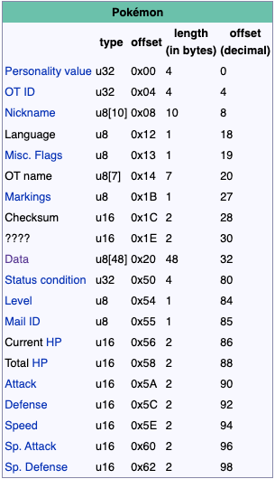
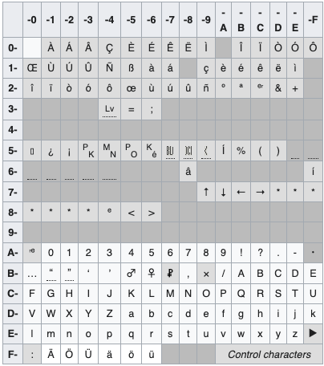
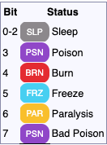
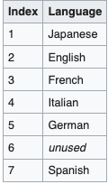
Team | Platz 1 | Platz 2 | Platz 3 | Platz 4 | Patz 5 | Platz 6 | Platz 1 | Platz 2 | Platz 3
Nickname | Scizor | WINGULL | Magikarb | FLEMMLI | ONIX | GEOWAZ | Kapilz | GLUMANDA | GECKARBOR
Spezies | Scherox | WINGULL | KAPADOR | FLEMMLI | ONIX | GEOWAZ | KAPILZ | GLUMANDA | GECKARBOR
OT | Lambo | Lambo | Daniel | Bot | Daniel | Daniel | Kevin | Daniel | PETRA
IDNr | 18259 | 18259 | 50033 | 18259 | 50033 | 50033 | 36164 | 50033 | 16815
Item | PRUNUSBEERE | KEINES | KEINES | KEINES | KEINES | EILBRIEF | SEIDENSCHAL | KEINES | KEINES
Level | 100 | 11 | 1 | 6 | 40 | 44 | 92 | 11 | 6
Ball | PREMIERBALL | POKEBALL | POKEBALL | POKEBALL | HYPERBALL | HYPERBALL | PREMIERBALL | POKEBALL | POKEBALL
Bänder | 25 | 1 | KEINES | 1 | KEINES | KEINES | / | / | /
Gender | weiblich | weiblich | weiblich | weiblich | männlich | weiblich | weiblich | weiblich | männlich
Wesen | HART | LOCKER | KAUZIG | HITZIG | MUTIG | MUTIG | HART | SCHEU | FORSCH
Memo | irgendwo getroffen mit Lv. 5 | Lv4, ROUTE 104 | gefangen vermutlich mit Lv5, ALABASTIA | gefangen vermutlich mit Lv. 5 ROUTE 101 | gefangen vermutlich mit Lv.40 SIEGESTRASSE | gefangen vermutlich mit Lv. 44 AZURIA-HÖHLE | In einer schicksalshaften Begegnung mit Lv. 5 erhalten | Geschlüpft: TUNNELPFAD mit Lv. 5 | In einem Tausch erhalten
Fähigkeit | HEXAPLAGA | ADLERAUGE | WASSERTEMPO | GROßBRAND | STEINHAUPT | ROBUSTHEIT | SPORENWIRT | GROSSBRAND | NOTDÜNGER
KP | 344/344 | 30/30 | 11 // 11 | 22/22 | 79/79 | 133/133 | 175/240 | 32/32 | 21/21
Angriff | 394 | 12 | 5 | 12 | 48 | 112 | 299 | 17 | 11
Vert. | 236 | 13 | 6 | 11 | 138 | 122 | 180 | 16 | 9
SP:ANG. | 131 | 18 | 5 | 15 | 40 | 56 | 128 | 18 | 14
SP.VER. | 196 | 14 | 5 | 10 | 44 | 75 | 143 | 16 | 14
Init | 166 | 22 | 6 | 11 | 60 | 43 | 162 | 22 | 12
Efahrungspunkte | 1250000 | 1407 | 9 | 221 | 64000 | 77440 | 1251525 | 945 | 219
Attacke 1 | SCHWERTTANZ(10/48) | HEUELR(40/40) | PLATSCHER(5/40) | KRATZER (35/35) | HÄRTNER(30/30) | INTENSITÄT(30/30( | PILZSPORE(18/24) | KRATZER (35/35) | PFUND(35/35)
Attacke 2 | RISIKOTACKLE(10/24) | AQUAKNARRE(25/25) | SCHUTZSCHILD(5/10) | STÄRKE(15/15) | RASEREI(20/20) | FINALE(5/5) | TRUGSCHLAG(61/64) | HEULER(40/40) | SILBERBLICK(30/30)
Attacke 3 | STAHLFLÜGEL(10/40) | FLIEGEN(15/15) | KEINES | ZERSCHNEIDER(30/30) | FEUERODEM(20/20) | STÄRKE(15/15) | ZERSCHNEIDER(30/30) | FLAMMENWURD(15/15) | ABSOBER(20/20)
Attacke 4 | RUCKZUCKHIEB(10/48) | SUPERSCHALL(20/20) | KEINES | ZERTRÜMMERER(15/15) | SANDSTURM(10/10) | FELSWURF(10/!0) | ZERTRÜMMERER(15/15) | GLUT(25/25)

 | Character Conerverions from ASCII | into Pokémon Letter format | Lambo = C6 BB C7 BC C9 FF | Daniel = BE D5 E2 DD D9 E0
All Values given in Hex if not marked otherwise | See Picture below for conversionchart
Personality Value | unknown | unknown | unknown | unknown | unknown | unknown | unknown | unknown | unknown
Secret iD - Original Trainer ID | unknown -18259=0x4753 | unknown 18259=0x4753 | unknown 50033=0xC371 | unknown 18259=0x4753 | unknown 50033=0xC371 | unknown 50033=0xC371 | unknown 8D44 | unknown C731 | unknown 41AF
Nickname | Scizor = CD D7 DD EE E3 FF | WINGULL= D1 C3 C8 C1 CF C6 C6 | Magikarb = C7 D5 DB DD C5 D5 E6 D6 | FLEMMLI = C0 C6 BF C7 C7 C6 C3 | ONIX= C9 C8 C3 D2 | GEOWAZ= C1 BF C9 D1 BB D4 | KAPLIZ = C5 BB CA C3 C6 D4 | GLUMANDA = C1 C6 CF C7 BB C8 BE BB | GECKARBOR= C1 BF BD C5 BB CC BC C9 CC
Language | 0x05 = german | 0x05 = german | 0x05 = german | 0x05 = german | 0x05 = german | 0x05 = german | 5 | 5 | 5
Misc. Flags | 0x2 | 0x2 | 0x2 | 0x2 | 0x2 | 0x2 | 2 | 2 | 2
Original Trainer Name | Lambo = C6 BB C7 BC C9 FF | Lambo = C6 BB C7 BC C9 FF | Daniel = BE D5 E2 DD D9 E0 | Bot = BC E3 E8 | Daniel = BE D5 E2 DD D9 E0 | Daniel = BE D5 E2 DD D9 E0l | Kevin = C5 D9 EA DD E2 | Daniel = BE D5 E2 DD D9 E0l | PETRA = CA BF CE CC BB
Markings | 0 | 0 | 0 | 0 | 0 | 0 | 0 | 0 | 0
Checksum | unknown | unknown | unknown | unknown | unknown | unknown | unknown | unknown | unknown
Data | unknown | unknown | unknown | unknown | unknown | unknown | unknown | unknown | unknown
Status condition | no status cond. = 0x | no status cond. = 0x | no status cond. = 0x | no status cond. = 0x | no status cond. = 0x | no status cond. = 0x | 0 | 0 | 0
Level | 64 | B | 1 | 6 | 28 | 2B | 5c | b | 6
Mail ID | unknown | unknown | unknown | unknown | unknown | unknown |  |  | unknown
Current hP | 158 | 1E | B | 16 | 4f | 85 | af | 20 | 15
Total HP | 158 | 1E | B | 16 | 4f | 85 | f0 | 20 | 15
Attack | 18A | C | 5 | C | 30 | 70 | 12b | 11 | b
Defense | EC | D | 6 | B | 8a | 7a | b4 | 10 | 9
Speed | A6 | 12 | 6 | F | 3c | 2b | a2 | 16 | c
Sp.Attack | 83 | E | 5 | A | 28 | 38 | 80 | 12 | e
Sp.Defense | C4 | 16 | 5 | B | 2c | 4B | 8f | 10 | e

